信用交易
融资融券市场交易数据统计(2025-04-23)

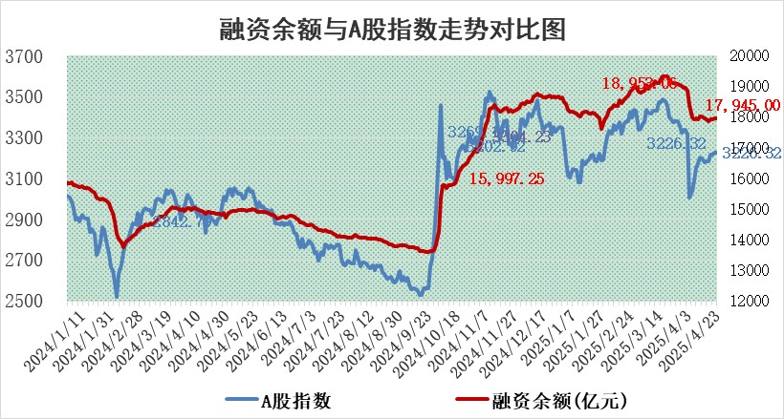
标的证券 | 融资融券余额（亿元） | 融资余额（亿元） | 融券余额（亿元） | 融资买入额（亿元） | 融资融券规模变化（亿元） | 融资余额增幅(‰) | 融券余额增幅(%)
统计数据 | 18,111.40 | 17,945.00 | 113.50 | 1,128.84 | 19.44 | 1.14 | -0.72

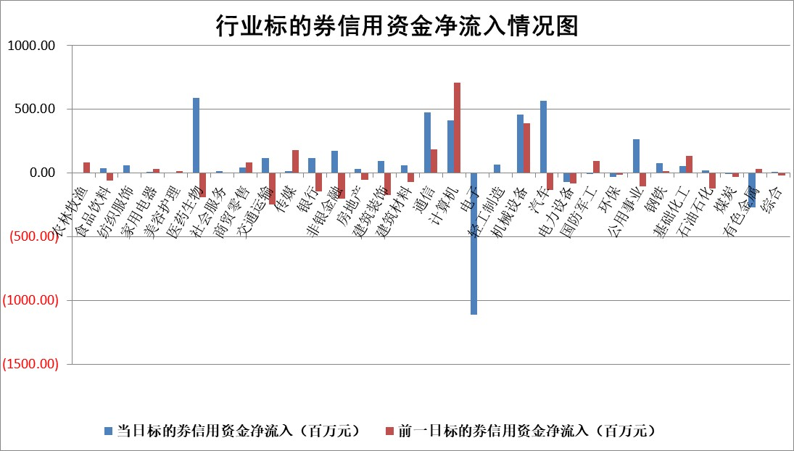

标的基金代码 | 标的基金简称 | 融资余额/市值(%) | 融资余额增幅(%) | 融资买入额/成交金额(%) | （融资余额净增额-融券余额净增额）/市值(‱) | 融券余额降幅(%) | ABS[（融资余额净增额-融券余额净增额）/市值净增额-1](%)
159902 | 华夏中小板ETF | 0.00 | 0.00 | 0.00 | 0.00 | 0.00 | 100.00
159915 | 易方达创业板ETF | 2.64 | -3.04 | 164348.67 | -8.26 | 3.06 | 126.06
159919 | 嘉实沪深300ETF | 0.68 | -0.04 | 0.77 | -0.06 | -3.59 | 100.75
159920 | 华夏恒生ETF | 33.94 | -0.09 | 24.05 | -3.22 | 0.00 | 101.39
159922 | 嘉实中证500ETF | 0.66 | 2.18 | 28.30 | 1.52 | 0.69 | 97.82
159925 | 南方沪深300ETF | 0.47 | 1.40 | 0.27 | 0.66 | 1.71 | 100.00
159928 | 消费ETF | 2.55 | 13.75 | 1.55 | 30.78 | 1.08 | 318.63
159934 | 易方达黄金ETF | 26.34 | -0.26 | 3.24 | -6.82 | 0.00 | 98.03
159939 | 全指信息技术ETF | 1.07 | 0.59 | 85.18 | 0.63 | -0.49 | 99.35
159940 | 全指金融地产ETF | 0.33 | 0.00 | 0.00 | 0.00 | 0.00 | 100.00
159995 | 半导体芯片ETF | 2.73 | 5.22 | 374.38 | 13.58 | 0.58 | 222.63
159997 | 天弘中证电子ETF | 2.57 | 11.78 | 10.35 | 27.02 | -0.19 | 80.49
159998 | 天弘中证计算机主题ETF | 1.00 | 1.68 | 0.33 | 1.54 | -0.58 | 97.97
510050 | 华夏上证50ETF | 1.98 | -0.69 | 166.95 | -1.09 | 13.33 | 97.89
510180 | 华安上证180ETF | 0.41 | -1.32 | 2.58 | -0.76 | -28.87 | 95.88
510880 | 华泰柏瑞红利ETF | 0.75 | 3.08 | 4.80 | 2.26 | 2.77 | 103.06
510900 | 易方达恒生H股ETF | 36.69 | -0.31 | 5.78 | -11.34 | 0.00 | 105.37
511010 | 5年期国债ETF | 2.27 | 1.81 | 0.06 | 4.03 | 0.00 | 144.10
511380 | 可转债及可交换债券ETF | 1.89 | -15.87 | 92.63 | -35.70 | 0.00 | 156.43
512000 | 全指证券ETF | 6.35 | -0.81 | 18.67 | -5.16 | 0.15 | 136.72
512010 | 沪深300医药卫生ETF | 5.48 | -0.33 | 66.90 | -1.75 | 0.66 | 93.40
512070 | 沪深300非银ETF | 3.32 | -1.03 | 211.65 | -3.45 | -0.27 | 15.45
512400 | 南方中证申万有色金属ETF | 1.58 | -0.27 | 1.37 | -0.21 | 2.96 | 99.88
512580 | 广发中证环保产业ETF | 0.92 | -0.42 | 0.09 | -0.39 | 0.00 | 100.69
512660 | 国泰中证军工ETF | 2.33 | -1.32 | 12.33 | -3.28 | -1.89 | 98.33
512800 | 华宝中证银行ETF | 5.17 | -0.14 | 2.32 | 2.04 | 10.62 | 102.34
512980 | 广发中证传媒ETF | 1.42 | -1.09 | 711.88 | 0.22 | 10.60 | 99.34
515030 | 华夏中证新能源汽车ETF | 1.90 | -0.23 | 1.68 | -2.33 | -16.41 | 100.99
515050 | 华夏中证5G通信主题ETF | 1.59 | 0.86 | 9.29 | -0.35 | -19.42 | 101.04
515070 | 华夏中证人工智能ETF | 2.76 | 1.23 | 6.08 | 3.35 | 0.00 | 97.26
标的股票比较指标 |  | 融资余额/流通A股市值(%) | 融资余额增幅(%) | 融资买入额/成交金额(%) | （融资余额净增额-融券余额净增额）/流通A股市值(‱) | 融券余额降幅(%) | ABS[（融资余额净增额-融券余额净增额）/流通A股市值净增额-1](%)
前十名标的个股 |  | 鹏都农牧 | 振华股份 | 湖北能源 | 仕佳光子 | 岩石股份 | 西山科技
 |  | 东旭光电 | 爱博医疗 | 瑞纳智能 | 联合化学 | 中环海陆 | 博睿数据
 |  | 威创股份 | 湖北能源 | 中国中冶 | 恒勃股份 | 泰嘉股份 | 嘉曼服饰
 |  | 海印股份 | 浙江荣泰 | 力源科技 | 浙江荣泰 | 翰宇药业 | 鸥玛软件
 |  | 广汇汽车 | 仕佳光子 | 天微电子 | 致尚科技 | 通润装备 | 美信科技
 |  | 首航高科 | 正威新材 | 兆讯传媒 | 信雅达 | 桂冠电力 | 汇顶科技
 |  | 超华科技 | 微电生理 | 天承科技 | 夏厦精密 | 科思科技 | 汉得信息
 |  | 联络互动 | 特宝生物 | 道森股份 | 斯菱股份 | 西王食品 | 华虹公司
 |  | 爱康科技 | 惠泰医疗 | 腾达建设 | 豪恩汽电 | 海晨股份 | 森鹰窗业
 |  | 长江健康 | 恒勃股份 | 山大地纬 | 富士莱 | 三维通信 | 金证股份
后十名标的个股 |  | 岩石股份 | 岩石股份 | 岩石股份 | 康鹏科技 | 同有科技 | 莱茵生物
 |  | 中交地产 | 美晨生态 | 玉龙股份 | 金城医药 | 国恩股份 | 凯利泰
 |  | 联创股份 | 康鹏科技 | 汇金科技 | 鼎泰高科 | 仙坛股份 | 宝丽迪
 |  | 香雪制药 | 永茂泰 | 石基信息 | 雅创电子 | 高新兴 | 万邦医药
 |  | 华闻集团 | 乐山电力 | 新莱福 | 科森科技 | 敏芯股份 | 多氟多
 |  | 东方集团 | 鑫磊股份 | 铖昌科技 | 三态股份 | 万通发展 | 云图控股
 |  | 中青宝 | 晓鸣股份 | 英力股份 | 长华化学 | 汉宇集团 | 航天软件
 |  | 晨鸣纸业 | 电连技术 | 中航产融 | 胜宏科技 | 精研科技 | 首创证券
 |  | 中航电测 | 雅创电子 | 中交地产 | 美信科技 | 中原高速 | 金凯生科
 |  | 海通证券 | 长华化学 | 联创股份 | 鑫磊股份 | 皖维高新 | 晶丰明源
说明：1.以上普通交易数据和信用交易数据皆以交易日收盘后数据为基准；2.上述标的证券总数据只计算标的证券市场总数据，不包括从标的证券中调出去标的证券数据，所以与交易所公布的总值略有不同； 3.上述行业采用申万一级行业分类；4.以上标的基金和标的个股中比较的6个指标值中：前5个（从左至右）为正向指标，值越大排名越靠前；第6个为逆向指标，值越小，排名越靠前；5.第6个指标中ABS[]表示求绝对值，其主要用于考量信用资金相对净流入对股价相对净变化的贡献程度；6.数据来源：wind，交易所。

 |  |  |  | 证券代码 | 新增融资余额 | 融资买入额 | 融资买入增幅前10
 |  | 1 | 西部建设 | 002302 | 80643953 | 177472374 | 41%
 |  | 2 | 天键股份 | 301383 | 27855096 | 56831811 | 39%
 |  | 3 | 井松智能 | 688251 | 7040854 | 13763946 | 27%
 |  | 4 | 国电电力 | 600795 | 116116226 | 151740647 | 23%
 |  | 5 | 华立科技 | 301011 | 9342856 | 31199107 | 23%
 |  | 6 | 捷邦科技 | 301326 | 9066090 | 22350547 | 22%
 |  | 7 | 海利尔 | 603639 | 19864834 | 35520613 | 20%
 |  | 8 | 华研精机 | 301138 | 7597460 | 13339451 | 16%
 |  | 9 | 鹏辉能源 | 300438 | 83773067 | 304558811 | 16%
 |  | 10 | 建科股份 | 301115 | 7106455 | 29879412 | 15%

